Sheet1
CÔNG TY TNHH PHẦN MỀM ĐÔNG NAM Á
Địa chị : 289/1 Ung Văn Khiêm,phường 25,Q Bình Thạnh,Tp HCM
Điện thoại : 08-35128760
Bảng Báo Giá Phần Cứng Microsoft Tháng 4-2011 |  |  |  |  |  |  |  |  |  |  |  |  |  |  | Hàng Thực Tế Trong Kho

NEW
Số Serial | Hình Ảnh | Tên Sản Phẩm | Dòng Sản Phẩm | Giá thị trường (VND) | Giá Đại Lý (đã bao gồm 10% VAT) | Giá nhập (VND) | GIA BAN ( 10% VAT) | LOI NHUAN | LOI NHUAN | KHUYEN MAI | Lợi nhuận dành cho đại lý (đề nghị) | Giá cho người dùng cuối (đã bao gồm 10% VAT) | Giá cho người dùng cuối (vnd) (đã bao gồm 10% VAT) | Chế Độ Bảo Hành | Sai Gòn | Hà Noi | Mới Về | Tổng Cộng
MOUSE
T2J-00005 | 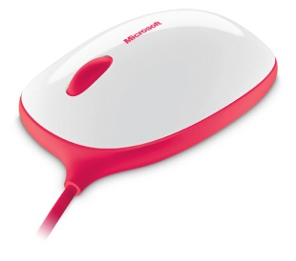 | EXPRESS MOUSE MAC/WIN USB C49 H | Express Mouse | 390 | 15.60 | 327,600 | 390,000 | 17% | 55,692 | 0 | 30% | 20.28 | 425880 | 36 tháng |  |  | 250 | 500
NEW
T2J-00011 | 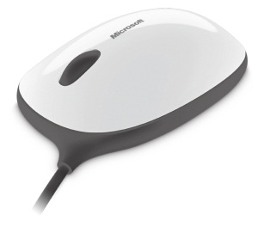 | EXPRESS MOUSE MAC/WIN USB C49 H | Express Mouse | 390 | 15.60 | 327,600 | 390,000 | 17% | 55,692 | 0 | 30% | 20.28 | 425880 | 36 tháng |  |  | 500 | 250
P58-00043 | 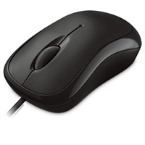 | Basic Opt Mse Win32 USB Port EN/XT/ZH/KO Asia Hdwr Black | Basic Optical Mouse | 305 | 11.20 | 235,188 | 300,000 | 25% | 58,797 | 0 | 30% | 14.56 | 305745 | 36 tháng | 131 | 10 |  | 141
P58-00046 | 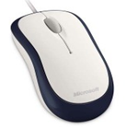 | Basic Opt Mse Win32 USB Port EN/XT/ZH/KO Asia Hdwr Navy | Basic Optical Mouse | 305 | 11.20 | 235,188 | 300,000 | 25% | 58,797 | 0 | 30% | 14.56 | 305745 | 36 tháng | 137 | 10 |  | 147
U81-00012 | 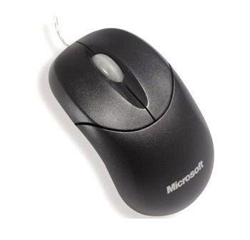 | CompactOptMse 500 USB English, ChnSimp, ChnTrad, KO Hdwr Black | Compact Optical Mouse | 281 | 11.34 | 238,165 | 280,000 | 15% | 35,725 | 0 | 30% | 14.74 | 309615 | 36 tháng | 119 | 3 | 200 | 322
U81-00030 | 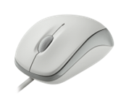 | Compact Opt Mse Mac/Win USB Port EN/XT/ZH/KO Hdwr White | Compact Optical Mouse | 281 | 11.34 | 238,165 | 280,000 | 15% | 35,725 | 0 | 30% | 14.74 | 309615 | 36 tháng | 92 | 2 | 200 | 294
U81-00031 | 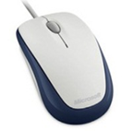 | Compact Opt Mse Mac/Win USB Port EN/XT/ZH/KO Hdwr Navy | Compact Optical Mouse | 281 | 11.34 | 238,165 | 280,000 | 15% | 35,725 | 0 | 30% | 14.74 | 309615 | 36 tháng | 92 | 1 | 100 | 193
U81-00032 | 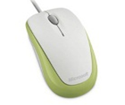 | Compact Opt Mse Mac/Win USB Port EN/XT/ZH/KO Hdwr Green | Compact Optical Mouse | 281 | 11.34 | 238,165 | 280,000 | 15% | 35,725 | 0 | 30% | 14.74 | 309615 | 36 tháng | 34 | 24 |  | 58
U81-00033 | 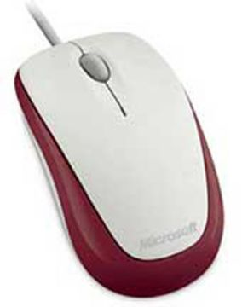 | Compact Opt Mse Mac/Win USB Port EN/XT/ZH/KO Hdwr Red | Compact Optical Mouse | 281 | 11.34 | 238,165 | 280,000 | 15% | 35,725 | 0 | 30% | 14.74 | 309615 | 36 tháng | 117 | 11 | 100 | 228
U81-00034 | 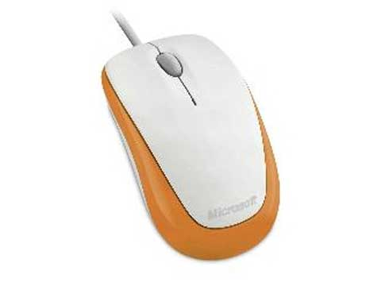 | Compact Opt Mse Mac/Win USB Port EN/XT/ZH/KO Hdwr Orange | Compact Optical Mouse | 281 | 11.34 | 238,165 | 280,000 | 15% | 35,725 | 0 | 30% | 14.74 | 309615 | 36 tháng | 34 | 5 |  | 39
4FD-00001 | 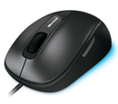 | Comfort Mouse 4500 EN/XT/ZH/HI/KO/TH Hdwr | Comfort Mouse 4500 | 600 | 23.39 | 491,216 | 600,000 | 22% | 108,067 | 0 | 30% | 30.41 | 638580 | 36 tháng | 91 | 11 |  | 102
9DR-00006 |  | Wrlss Ntbk Prsntr Mse 8000 WinXP USB Port EN/XT/ZH/KO Asia | Wireless Ntbk Presenter Mouse 8000 | 1.848.000 | 77.97 | 1,637,386 | 1,860,000 | 13% | 212,860 | 0 | 30% | 101.36 | 2128601 | 36 tháng | 9 | 0 |  | 9
69R-00006 | 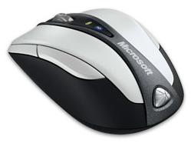 | Bluetooth Ntbk Mouse 5000 Mac/Win EN/XT/ZH/KO Hdwr | Bluetooth Ntbk Mouse 5000 | 1.199.000 | 46.78 | 982,431 | 1,130,000 | 15% | 147,365 | 0 | 30% | 60.82 | 1277161 | 36 tháng | 4 | 2 |  | 6
MGC-00007 | 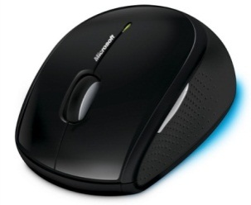 | Wireless Mouse 5000 WinXP/Vista USB Blue Track EN/XT/ZH/KO Hdwr CD | Wireless Mouse 5000 | 848 | 34.31 | 720,450 | 850,000 | 17% | 122,476 | 0 | 30% | 44.60 | 936585 | 36 tháng | 2 | 15 |  | 17
2CF-00005 | 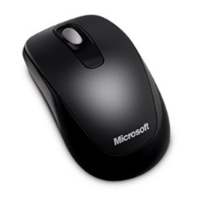 | Wrlss Mobile Mouse 1000 Mac/Win USB Port EN/XT/ZH/HI/KO/TH | Wireless Mobile Mouse 1000 | 447 | 19.14 | 401,904 | 450,000 | 10% | 40,190 | 0 | 30% | 24.88 | 522475 | 36 tháng | 144 | 2 |  | 146
36D-00006 | 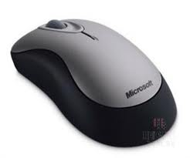 | Wireless Mouse 2000 EN/XT/ZH/HI/KO/TH Hdwr | Wireless Mouse 2000 | 606 | 26.23 | 550,757 | 610,000 | 10% | 55,076 | 0 | 30% | 34.09 | 715984 | 36 tháng | 5 | 3 |  | 8
MHC-00007 | 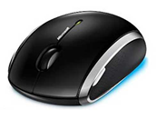 | Wireless Mobile Mouse6000 Mac/Win USB BlueTrack EN/XT/ZH/KO | Wireless Mobile Mouse 6000 | 989 | 42.25 | 887,165 | 990,000 | 11% | 97,588 | 0 | 30% | 54.92 | 1153315 | 36 tháng | 0 | 3 |  | 3
ZJA-00012 | 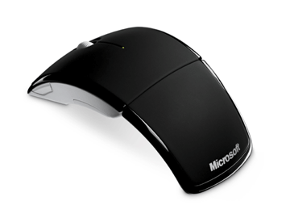 | ARC Mouse Mac/Win USB Port EN/XT/ZH/KO Hdwr Black | ARC Mouse | 1100 | 46.78 | 982,431 | 1,110,000 | 12% | 117,892 | 0 | 30% | 60.82 | 1277161 | 36 tháng | 135 | 7 |  | 142
ZJA-00013 | 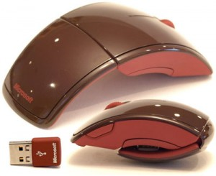 | ARC Mouse Mac/Win USB Port EN/XT/ZH/KO Hdwr Red | ARC Mouse | 1100 | 46.78 | 982,431 | 1,110,000 | 12% | 117,892 | 0 | 30% | 60.82 | 1277161 | 36 tháng | 16 | 0 | 50 | 66
ZJA-00035 | 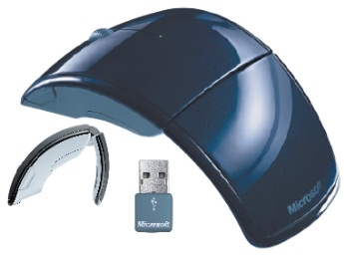 | ARC Mouse Mac/Win USB Port EN/XT/ZH/KO Hdwr Blue | ARC Mouse | 1100 | 46.78 | 982,431 | 1,110,000 | 12% | 117,892 | 0 | 30% | 60.82 | 1277161 | 36 tháng | 4 | 11 | 50 | 65
ZJA-00036 | 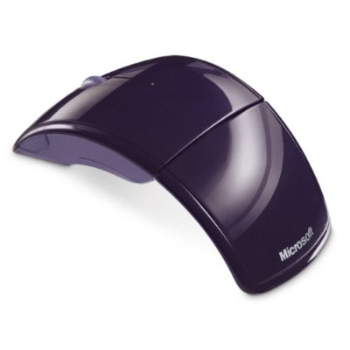 | ARC Mouse Mac/Win USB Port EN/XT/ZH/KO Hdwr Purple | ARC Mouse | 1100 | 46.78 | 982,431 | 1,110,000 | 12% | 117,892 | 0 | 30% | 60.82 | 1277161 | 36 tháng | 11 | 5 | 50 | 66
ZJA-00037 | 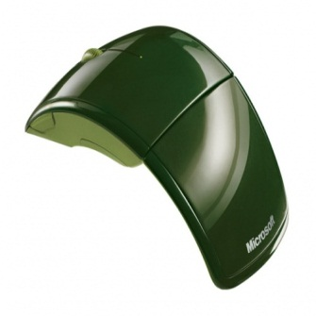 | ARC Mouse Mac/Win USB Port EN/XT/ZH/KO Hdwr Green | ARC Mouse | 1100 | 46.78 | 982,431 | 1,110,000 | 12% | 117,892 | 0 | 30% | 60.82 | 1277161 | 36 tháng | 9 | 4 | 50 | 63
ZJA-00049 | 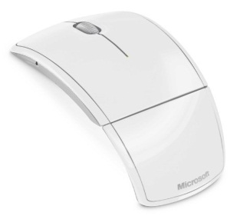 | ARC Mouse Mac/Win USB Port EN/XT/ZH/KO Hdwr White | ARC Mouse | 1100 | 46.78 | 982,431 | 1,110,000 | 12% | 117,892 | 0 | 30% | 60.82 | 1277161 | 36 tháng | 7 | 10 | 50 | 67
D5D-00007 | 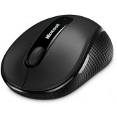 | Wrls Mobile Mse 4000 Mac/Win USB BlueTrack EN/XT/ZH/KO Hdwr Graphite | Wireless Mobile Mouse 4000 | 850 | 36.99 | 776,790 | 860,000 | 10% | 77,679 | 0 | 30% | 48.09 | 1009827 | 36 tháng | 137 | 22 |  | 159
D5D-00013 | 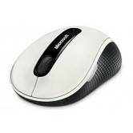 | Wrls Mobile Mse 4000 Mac/Win USB BlueTrack EN/XT/ZH/HI/TH Hdwr White | Wireless Mobile Mouse 4000 | 850 | 36.99 | 776,790 | 860,000 | 10% | 77,679 | 0 | 30% | 48.09 | 1009827 | 36 tháng | 46 | 3 |  | 49
D5D-00024 | 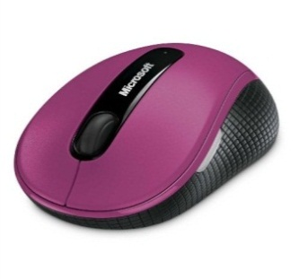 | Wrls Mobile Mse 4000 Mac/Win USB BlueTrack EN/XT/ZH/HI/TH Hdwr Pink | Wireless Mobile Mouse 4000 | 850 | 36.99 | 776,790 | 860,000 | 10% | 77,679 | 0 | 30% | 48.09 | 1009827 | 36 tháng | 156 | 14 |  | 170
D5D-00030 | 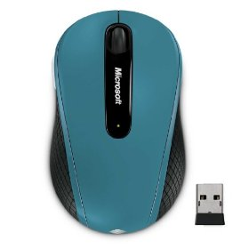 | Wrls Mobile Mse 4000 Mac/Win USB BlueTrack EN/XT/ZH/HI/TH Hdwr Blue | Wireless Mobile Mouse 4000 | 850 | 36.99 | 776,790 | 860,000 | 10% | 77,679 | 0 | 30% | 48.09 | 1009827 | 36 tháng | 198 | 17 |  | 215
D5D-00036 | 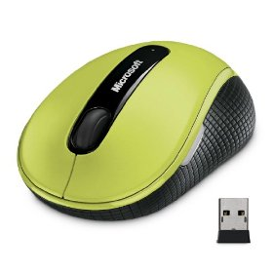 | Wrls Mobile Mse 4000 Mac/Win USB BlueTrack EN/XT/ZH/HI/TH Hdwr Green | Wireless Mobile Mouse 4000 | 850 | 36.99 | 776,790 | 860,000 | 10% | 77,679 | 0 | 30% | 48.09 | 1009827 | 36 tháng | 147 | 16 |  | 163
GMF-00001 | 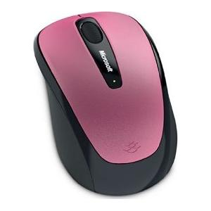 | Wireless Mobile Mouse3500 Mac/Win USB Port EN/XT/ZH/HI/TH Hdwr DRAGON FRUIT PINK | Wireless Mobile Mouse 3500 | 570 | 25.57 | 536,970 | 590,000 | 9% | 48,327 | 0 | 30% | 33.24 | 698061 | 36 tháng | 23 | 2 |  | 25
GMF-00006 | 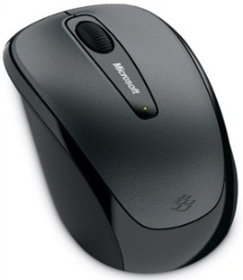 | Wireless Mobile Mouse3500 Mac/Win USB Port EN/XT/ZH/HI/TH Hdwr Loch Ness Gray | Wireless Mobile Mouse 3500 | 570 | 25.57 | 536,970 | 590,000 | 9% | 48,327 | 0 | 30% | 33.24 | 698061 | 36 tháng | 334 | 37 |  | 371
GMF-00069 | 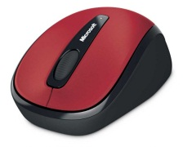 | Wireless Mobile Mouse3500 Mac/Win U SB Port EN/XT/ZH/HI/TH Hdwr Poppy Red | Wireless Mobile Mouse 3500 | 570 | 25.57 | 536,970 | 590,000 | 9% | 48,327 | 0 | 30% | 33.24 | 698061 | 36 tháng | 7 | 1 | 200 | 208
GMF-00070 | 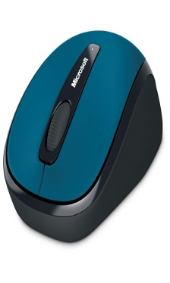 | Wireless Mobile Mouse3500 Mac/Win USB Port EN/XT/ZH/HI/TH Hdwr Sea Blue | Wireless Mobile Mouse 3500 | 570 | 25.57 | 536,970 | 590,000 | 9% | 48,327 | 0 | 30% | 33.24 | 698061 | 36 tháng | 10 | 1 | 200 | 211
GMF-00071 | 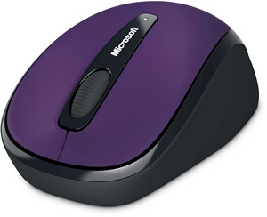 | Wireless Mobile Mouse3500 Mac/Win USB Port EN/XT/ZH/HI/TH Hdwr Imperial Purple | Wireless Mobile Mouse 3500 | 570 | 25.57 | 536,970 | 590,000 | 9% | 48,327 | 0 | 30% | 33.24 | 698061 | 36 tháng | 6 | 1 |  | 7
GMF-00062 |  | Wireless Mobile Mouse3500 Mac/Win USB Port EN/XT/ZH/HI/TH Year of Rabbit SE Blue | Wireless Mobile Mouse 3500 | 570 | 25.57 | 536,970 | 590,000 | 9% | 48,327 | 0 | 30% | 33.24 | 698061 | 36 tháng | 0 | 6 |  | 6
GMF-00072 | 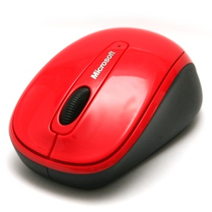 | Wireless Mobile Mouse3500 Mac/Win USB Port EN/XT/ZH/HI/KO/TH Hdwr Hibiscus | Wireless Mobile Mouse 3500 | 570 | 25.57 | 536,970 | 590,000 | 9% | 48,327 | 0 | 30% | 33.24 | 698061 | 36 tháng | 82 | 0 | 200 | 282
GMF-00073 | 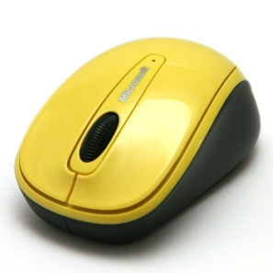 | Wireless Mobile Mouse3500 Mac/Win USB Port EN/XT/ZH/HI/KO/TH Hdwr Solar | Wireless Mobile Mouse 3500 | 570 | 25.57 | 536,970 | 590,000 | 9% | 48,327 | 0 | 30% | 33.24 | 698061 | 36 tháng | 32 | 0 | 200 | 232
GMF-00074 | 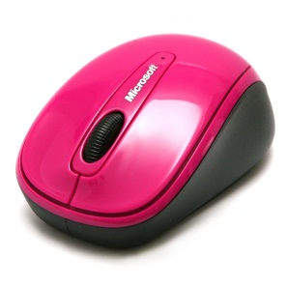 | Wireless Mobile Mouse3500 Mac/Win USB Port EN/XT/ZH/HI/KO/TH Hdwr Zinnia Pink | Wireless Mobile Mouse 3500 | 570 | 25.57 | 536,970 | 590,000 | 9% | 48,327 | 0 | 30% | 33.24 | 698061 | 36 tháng | 83 | 0 | 200 | 283
NEW
RVF-00005 | 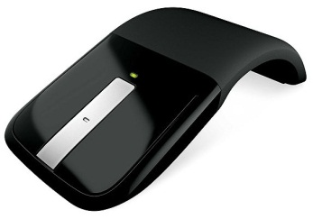 | ARC Touch Mouse C49 HDWR | ARC Touch Mouse | 1780 | 73.16 | 1,536,378 | 1,790,000 | 16% | 245,821 | 0 | 30% | 95.11 | 1997292 | 36 tháng |  |  | 200 | 200
KEYBOARD
APB-00018 |  | Wired Dsktp 600 USB Port Eng Intl ROW Hdwr Black | Wired Desktop 600 | 407 | 14.89 | 312,592 | 410,000 | 28% | 87,526 | 0 | 30% | 19.35 | 406369 | 24 tháng | 1965 | 16 |  | 1981
2LF-00020 |  | Wireless Desktop 800 USB Eng Intl ROW Hdwr | Wireless Desktop 800 | 748 | 29.07 | 610,470 | 750,000 | 22% | 134,303 | 0 | 30% | 37.79 | 793611 | 24 tháng | 364 | 10 | 200 | 574
MFC-00026 | 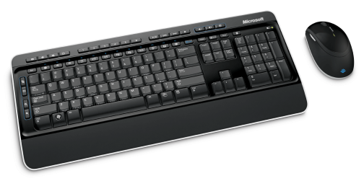 | Wireless Desktop 3000 USB BlueTrack Eng Intl ROW Hdwr CD | Wireless Desktop 3000 | 1610 | 58.83 | 1,235,482 | 1,570,000 | 27% | 333,580 | 0 | 30% | 76.48 | 1606127 | 36 tháng | 6 | 4 |  | 10
CSD-00021 | 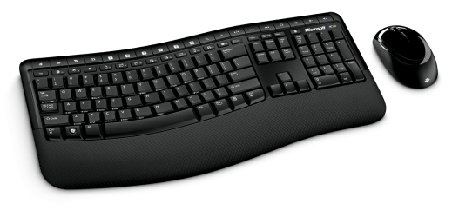 | Wrls Comfort Dsktp 5000 USB BlueTrack Eng Intl ROW Hdwr CD | Wrls Comfort Dsktp 5000 | 1.889 | 77.97 | 1,637,386 | 1,900,000 | 16% | 261,982 | 0 | 30% | 101.36 | 2128601 | 36 tháng | 1 | 1 | 5 | 7
CXD-00020 | 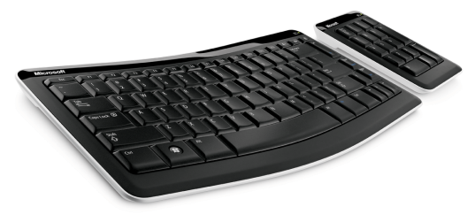 | Bluetooth Mobile KB 6000 Eng Intl ROW Hdwr | Bluetooth Mobile KB 6000 | 2363 | 86.48 | 1,816,010 | 2,350,000 | 29% | 526,643 | 0 | 30% | 112.42 | 2360813 | 36 tháng | 22 | 2 |  | 24
J5D-00018 |  | Arc Keyboard USB Port Eng Intl ROW Hdwr Black | Arc Keyboard | 1211 | 56.00 | 1,175,941 | 1,300,000 | 10% | 117,594 | 0 | 30% | 72.80 | 1528723 | 36 tháng | 11 | 0 |  | 11
GAME
JQD-00016 | 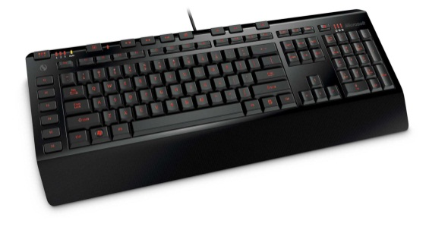 | SideWinder X4 Keyboard USB Port Eng Intl ROW Hdwr CD | SideWinder X4 Keyboard | 1390 | 56.00 | 1,175,941 | 1,390,000 | 18% | 211,669 | 0 | 30% | 72.80 | 1528723 | 36 tháng | 32 | 20 |  | 52
AGB-00017 |  | Sidewinder X6 Kybrd Win USB Port Eng Intl ROW Hdwr | Sidewinder X6 Keyboard | 2052 | 75.14 | 1,577,844 | 1,900,000 | 20% | 315,569 | 0 | 30% | 97.68 | 2051198 | 36 tháng | 2 | 0 |  | 2
ARB-00006 | 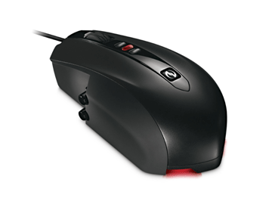 | SideWinder X5 Mouse Win USB EN/XT/ZH/KO Hdwr | Sidewinder X5 Mouse | 1298 | 56.71 | 1,190,826 | 1,310,000 | 10% | 119,083 | 0 | 30% | 73.72 | 1548074 | 36 tháng | 3 | 5 |  | 8
UUC-00006 | 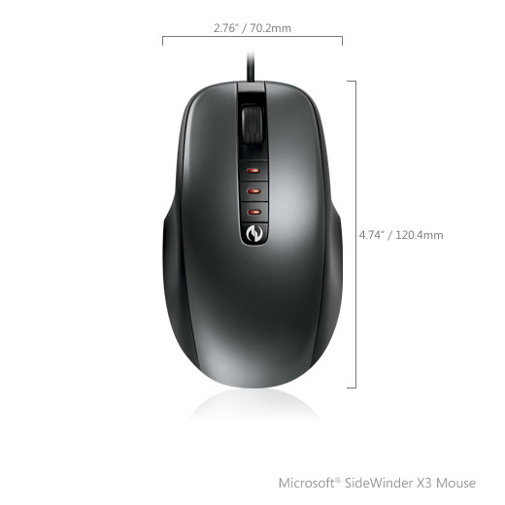 | SideWinder X3 Mouse WinXP/Vista USB Port EN/XT/ZH/KO Hdwr | SideWinder X3 Mouse | 958 | 36.15 | 759,152 | 950,000 | 24% | 182,196 | 0 | 30% | 47.00 | 986897 | 36 tháng | 75 | 17 |  | 92
52A-00003 | 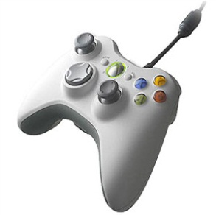 | Xbox 360 Controller for Windows WinXP USB Port EN/XT/ZH/KO | Xbox 360 Common Controller | 920 | 37.57 | 788,922 | 920,000 | 16% | 126,228 | 0 | 30% | 48.84 | 1025599 | 90 ngày |  |  | 50 | 50
WEBCAM & LIFECHAT
H5D-00005 | 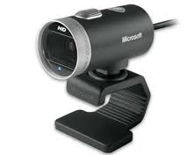 | LifeCam Cinema Windows USB EN/XT/ZH/HI/KO/TH Hdwr | LifeCam Cinema | 1830 | 78.91 | 1,657,176 | 1,830,000 | 10% | 165,718 | 0 | 30% | 102.59 | 2154329 | 36 tháng | 4 | 0 |  | 4
AMC-00022 |  | LifeCam VX-700 MIC WinXP/Vista USB Port EN/XT/ZH/KO Hdwr | LifeCam VX-700 | 489 | 18.75 | 393,785 | 480,000 | 20% | 78,757 | 0 | 30% | 24.38 | 511920 | 24 tháng | 1 | 0 |  | 1
YFC-00006 | 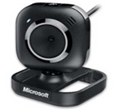 | LifeCam VX-2000 WinXP/Vista USB Port EN/XT/ZH/KO Hdwr | LifeCam VX-2000 | 718 | 28.75 | 603,803 | 720,000 | 18% | 108,685 | 0 | 30% | 37.38 | 784944 | 24 tháng |  |  | 5 | 5
JSD-00005 | 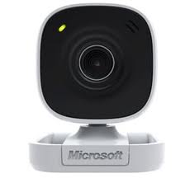 | LifeCam VX-800 Win USB Port EN/XT/ZH/HI/KO/TH Hdwr | LifeCam VX-800 | 498 | 20.63 | 433,163 | 500,000 | 15% | 64,974 | 0 | 30% | 26.81 | 563112 | 24 tháng |  |  | 50 | 50
JTD-00005 |  | LifeChat LX-1000 Win EN/XT/ZH/HI/KO/TH Hdwr | LifeChat LX-1000 | 459 | 19.06 | 400,348 | 460,000 | 14% | 56,049 | 0 | 30% | 24.78 | 520452 | 24 tháng |  |  | 80 | 80
7ND-00005 | 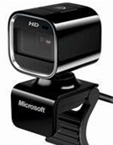 | LifeCam HD-5000 Win USB Port EN/XT/ZH/HI/KO/TH Hdwr CD | LifeCam HD-5000 | 1210 | 50.47 | 1,059,937 | 1,220,000 | 15% | 158,990 | 0 | 30% | 65.62 | 1377918 | 36 tháng | 6 | 3 |  | 9

